Reporte de Bugs
REPORTE DE BUGS

Código: BG_001 |  | Fecha: 20/09/2021 | Código: BG_002 |  | Fecha: 20/09/2021
Nombre | Detalle de la propiedad Departamento-Visualizar fotos en modal | Prioridad: Media | Nombre | Funcionalidad Guardar propiedad-Error al guardar una propiedad de tipo casa | Prioridad: Alta
Resumen | Cuando se ha seleccionado una propiedad de tipo departamento para ver sus detalles y se da clic en el primer albúm de fotos, el modal solo carga una foto, pero en las minuaturas se muestra que tiene más de una foto. |  | Resumen | Cuando se visualizan las propiedades de tipo Casa y se desean guardarlas en una lista de favoritos o en una lista creada por el usuario, el sistema muestra un error y no se permite guardarlas.
Tipo de incidente | Error |  | Tipo de incidente | Error
Quien reporta | Cindy Marcela Restrepo |  | Quien reporta | Cindy Marcela Restrepo
Sprint | Sprint 001 |  | Sprint | Sprint 001
Ambiente | https://sobreplanos-staging.herokuapp.com/ |  | Ambiente | https://sobreplanos-staging.herokuapp.com/
Estado del bug | Nuevo |  | Estado del bug | Nuevo
Responsable | Equipo de desarrollo |  | Responsable | Equipo de desarrollo
Tipo de bug | Usabilidad |  | Tipo de bug | Funcional
Navegador | Google Chrome Versión 93.0.4577.82 |  | Navegador | Google Chrome Versión 93.0.4577.82
Descripción | Dado que se busca una propiedad de tipo apartamento Y se selecciona para ver los detalles Cuando se da clic en la primera foto de la propiedad para ver el albúm de fotos Entonces solo se puede ver una de las fotos Pasos 1. Seleccionar una propiedad de tipo apartamento, para ingresar al detalle 2. Hacer clic en la primera foto que se muestra de la propiedad 3. En el modal que se abre hacer clic en la flecha de la derecha 4. Validar que se muestren las fotos que salen en las minuaturas Enlace: https://sobreplanos-staging.herokuapp.com/nuevo/vista-de-valle-green-living/sabaneta |  | Descripción | Dado que se ha iniciado sesión en La haus Y se busca una propiedad de tipo casa Cuando se desea guardar una propiedad en la lista de favoritos o en una de las listas que crea el usuario Entonces el sistema muestra un error y no se guarda la propiedad Pasos 1. Buscar propiedades de tipo Casa 2. Hacer clic en el ícono de corazón en una de las propiedades 3. En la ventana emergente seleccionar la lista de Mis Favoritos u otra lista ya creada 4. Validar que se haya guardado la propiedad en la lista Enlace: https://sobreplanos-staging.herokuapp.com/casas/rionegro?
Esperado | Deben poder visualizar todas las fotos que se visualizan en miniuaturas |  | Esperado | La propiedad debe poder guardarse en la lista de favoritos
Evidencias: |  |  | Evidencias:
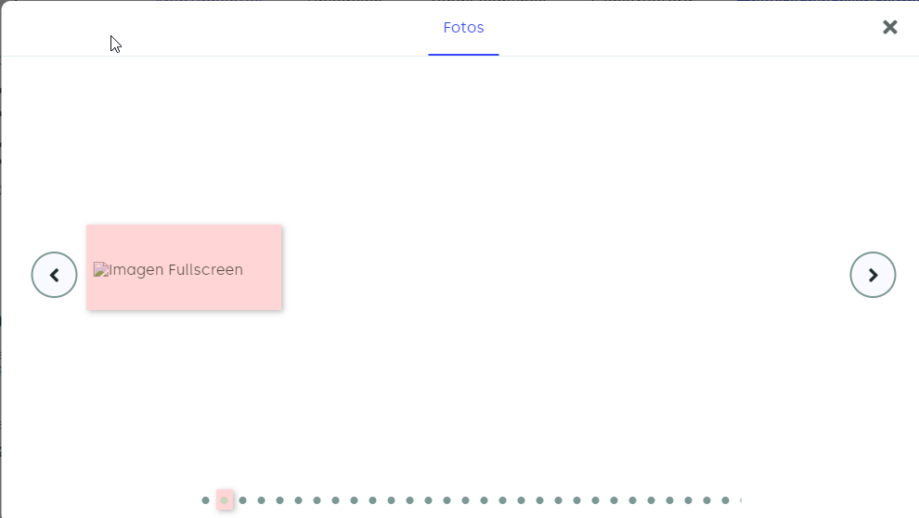 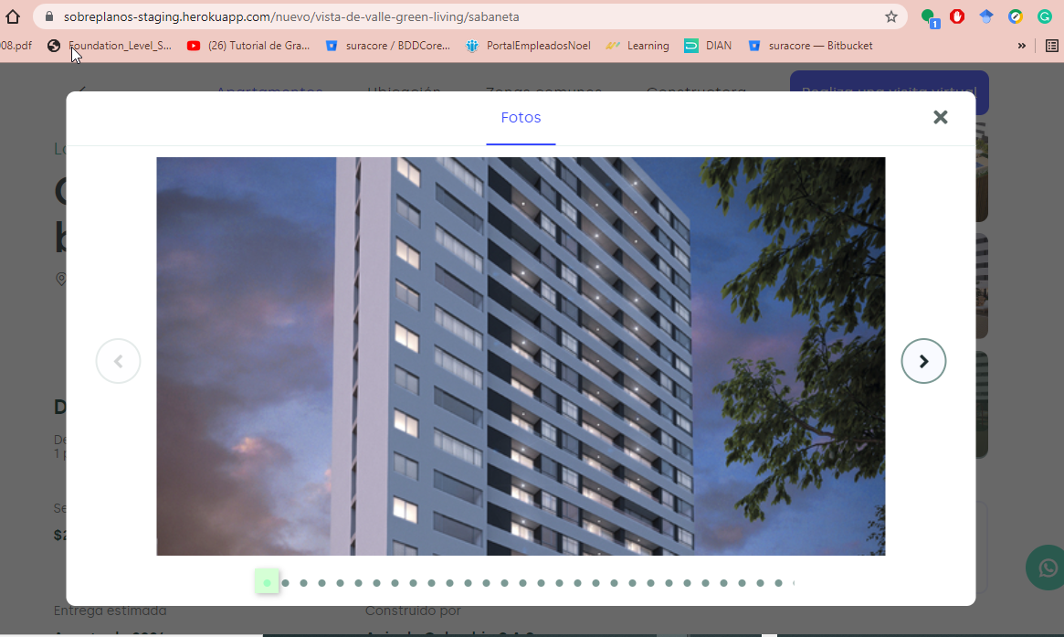 Modal donde sale la primera foto Modal donde sale error en la segunda foto |  |  | 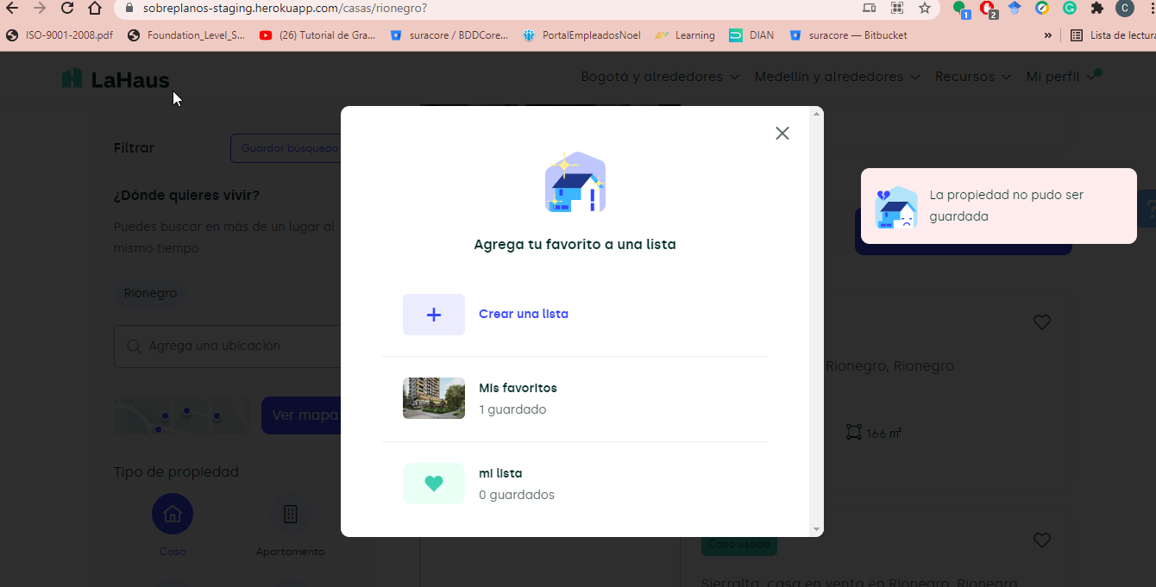 Se muestra el error de que la propiedad no pudo ser guardada

